frequencies
PriceBin | count
Budget (≤40k) | 53
Affordable (40–75k) | 324
Midrange (75–125k) | 149
High-end (>125k) | 20
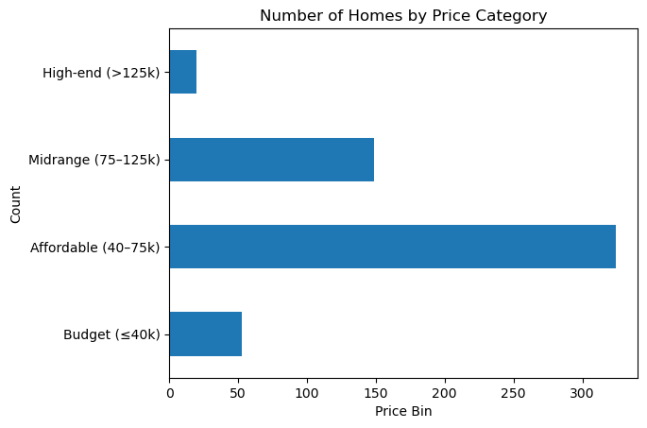

LotsizeQuartile | count
Q1 | 144
Q2 | 133
Q3 | 134
Q4 | 135

LotsizeQuartile | Q1 | Q2 | Q3 | Q4
PriceBin
Budget (≤40k) | 33 | 16 | 2 | 2
Affordable (40–75k) | 106 | 100 | 70 | 48
Midrange (75–125k) | 4 | 16 | 59 | 70
High-end (>125k) | 1 | 1 | 3 | 15

